关系图
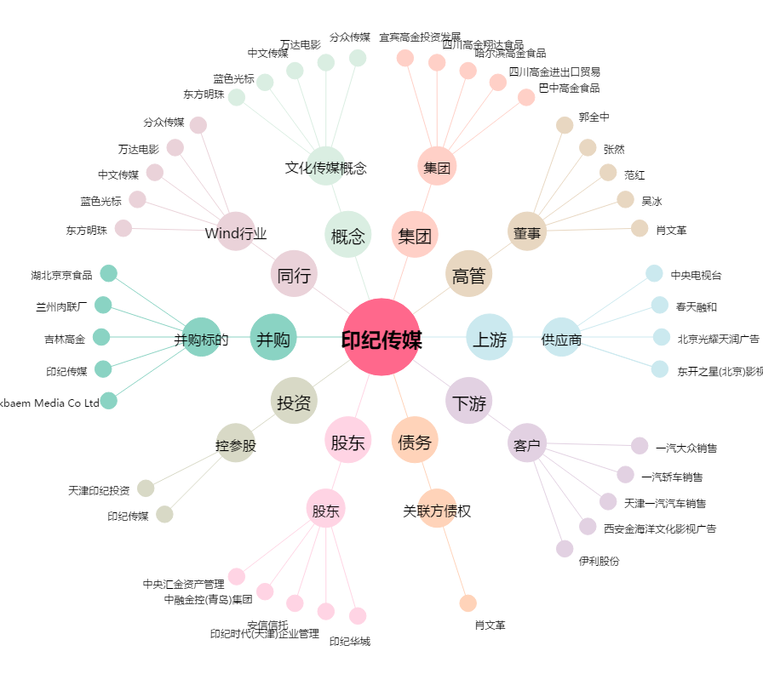
印纪传媒[002143.SZ] - 关系概览图

